Uart
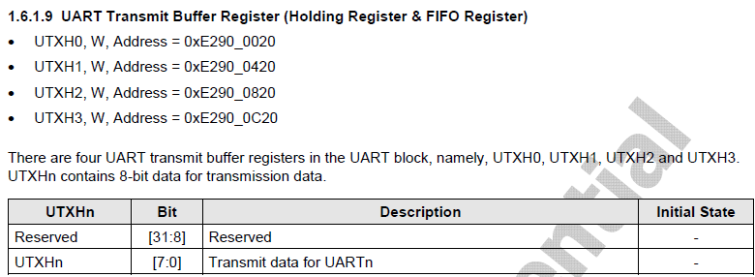
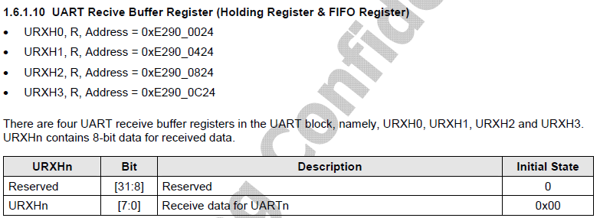
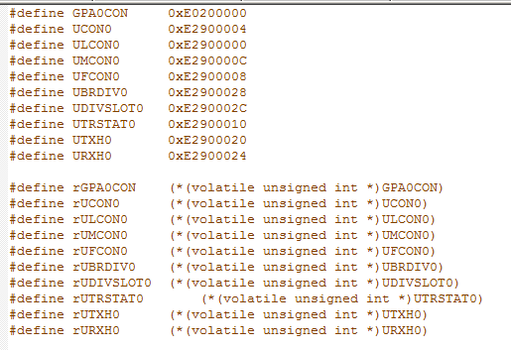
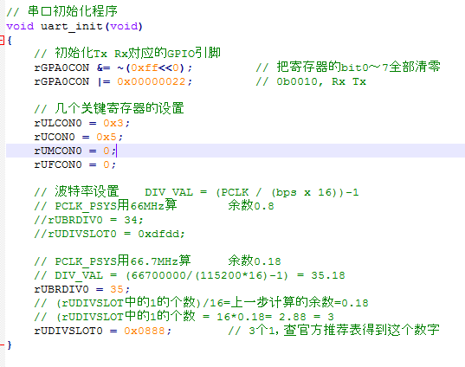
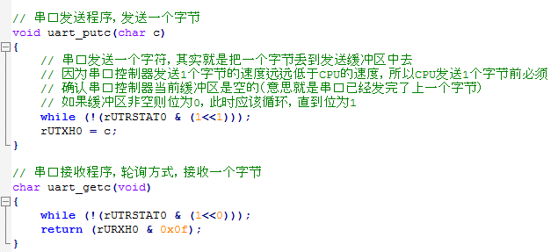
串行通信（UART）的全称是：Universal asynchronous receiver/transmitter（通用异步接收和发送）

1.异步通信
异步通信的特点：（1）发送方和接收方是工作在两个不同的时钟频率上的，也就是接收方有自己工作时的时钟频率，发送方也有自己工作时的时钟频率。（2）在发送数据的时候，所发送的字符的时间间隔是可以任意的。因为它是按照字符为单位进行发送的，每一个字符开头都有一个开始位，结束时候有一个结束标志位。因此，接收方就知道什么时候开始接收信息，什么时候接收完信息了。
和异步通信不同的有同步通信：（1）通信双方必须工作在同一个时钟频率上。所以发送方在通信前就要发送一个时钟信号给接收方，让接收方调整自己的时钟频率，来让通信双方步伐一致。（2）通信数据必须连续发送，中间不可以有间隔。如果中间没有信息发送，就以空字符来填充。这样，就可以快速地发送多个数据。

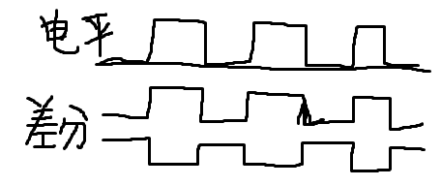
2.电平信号
电平信号：一根信号线和一根地线，信号线上发送高电平就为1，低电平就为0.
电平信号比较常用的可以分为TTL电平信号和RS232电平信号。
TTL（Transistor-Transistor Logic）电平信号：用在UART上和一些单片机上，+5V表示1,0V表示0
RS232电平：用在电脑上，-15V到-3V表示1，3V到15V表示0.
RS232的电平定义比较大，适合干扰大、距离远的情况；TTL电平电压范围小，适合距离近且干扰小的情况。 我们台式电脑后面的串口插座就是RS232接口的，在工业上用串口时都用这个，传输距离小于15米；TTL电平一般用在电路板内部两个芯片之间。
差分信号：有两根信号线，两个信号线上的信号振幅相同，相位相反。抗干扰性强的原因就是：噪声信号在两条信号线上的差值为0.

3.串行接口
串行接口：一条数据线加一条地线（或者两条数据线加一条地线：一条接收，一条发送），数据在数据线上是一位（bit）一位（bit）的传输过去的，这就是串行传输。
并行接口：8条数据线，数据在每一条数据线也是一位一位传输的，8条数据线和一条地线，一次就可以传8位（一个字节）。
总结：听起来似乎并行接口比串行接口要快（串行接口一次只能发送1位二进制，而并行接口一次可以发送多位二进制）要更优秀；但是实际上串行接口才是王道，用的比较广。因为更省信号线，而且对传输线的要求更低、成本更低；而且串行时可以通过提高通信速度来提高总体通信性能，不一定非得要并行。

总结：其实这么多年发展，最终胜出的是：异步、串行、差分，譬如USB和网络通信
总结：串口通信时因为是异步通信，所以通信双方必须事先约定好通信参数，这些通信参数包括：波特率、数据位、奇偶校验位、停止位（串口通信中起始位定义是唯一的，所以一般不用选择）

4.全双工通信
全双工通信：可以同时接收和发送数据。
半双工通信：可以接收或者发送数据，但是同一时间内，只能接收或者只能发送。
单工通信：只能接收或者只能发送数据。

（2）串行通信细节部分
1.波特率
波特率就是每一秒传输的bit位的个数，例如115200波特率，就是一秒钟传输115200个bit位，折合就是15KB每秒左右。通信的之前要设定好波特率，其实就是时钟频率，例如115200波特率就是115200Hz。

2.起始位，数据位，奇偶校验位和停止位
我们的一个通信单元就是：起始位+数据位+奇偶校验位+停止位
起始位：告诉对方开始通信。数据位：要传输的数据（有5-8位可选）。奇偶校验位：查看数据是否出错。停止位（有1,1.5,2个停止位可选）：告诉对方一个通信单元结束。
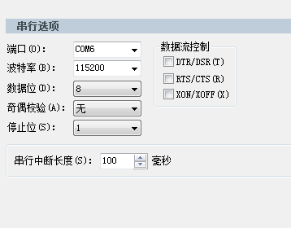

（3）S5PV210的串口支持的功能简介

我们可以看到S5PV210中有四个UART接口：ch0，ch1，ch2，ch3.四个接口都支持红外线接收和DMA或者中断控制。
还有：ch0有256个字节的FIFO（First In First Out，先入先出，缓存区），Ch1有64个字节，ch2和ch3有16个字节。
还支持自动流控功能，和握手发送或者接收功能。

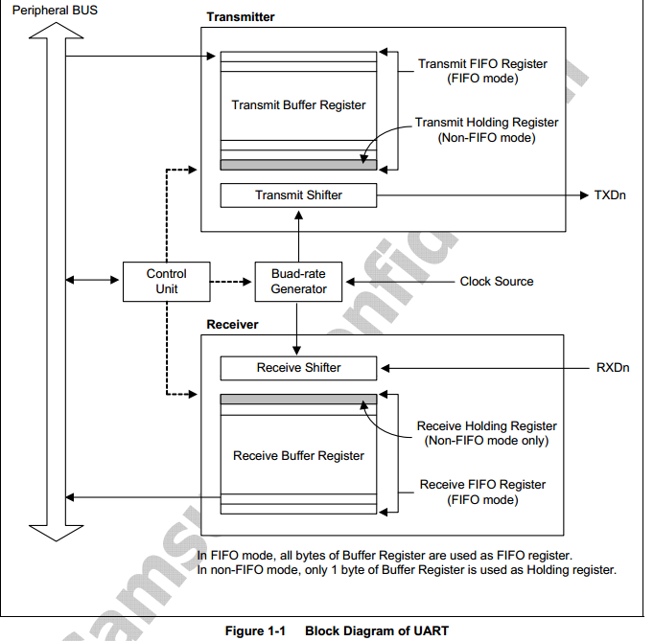
（4）S5PV210的串口的工作流程简介
首先，我们的串口是工作在外围设备总线上的。
发送数据：在FIFO模式下，把我们的要发送出去的数据放在发送缓存寄存器（Transmit Buffer Register）上，发送缓存寄存器就会自动（硬件自动，不需要我们插手了）把一个字节的数据复制到发送移位器（Transmit Shifter）上，开始发送的时候，发送移位器就会自动（硬件自动）地把一位（bit）一位数据放到发送数据线上（TXDn），当发送完之后，发送缓存寄存器再给一字节数据发送移位器，直到发送缓存寄存器内的数据发送完了，这时候我们只需要向发送缓存寄存器放数据，它就又开始自动工作了。
接收数据：在FIFO模式下，开始接收的时候，接收移位器（Receive Shifter）就会自动（硬件自动）地从接收数据线上（RXDn）一位（bit）一位数据地接收，当接收移位器接满了一个字节的时候，接收缓存寄存器（Receive Buffer Register）就会自动复制这一字节数据到接收缓存寄存器上，然后接收移位器继续接收数据，直到装满了整个接收缓存寄存器，这时候我们只需要取走接收缓存寄存器内的数据，它就又开始自动工作了。
总结： 要发送数据，就向发送缓存寄存器（Transmit Buffer Register）上丢数据就可以了。
要接收数据，就读取接收缓存寄存器（Receive Buffer Register）就可以了。
FIFO模式和NON-FIFO模式的区别：FIFO模式：整个缓存寄存器都可以使用。 Non-FIFO模式：只可以使用缓存寄存器的一个字节，这时候CPU必须时刻看着缓存寄存器才不会遗漏数据。

（5）S5PV210的串口中断模式，DMA模式和红外线模式简介
1.串口的中断模式，也就是什么情况下会触发中断
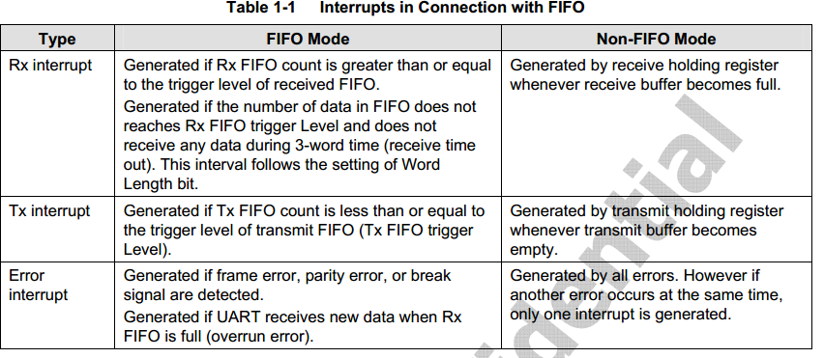

(1)串口通信分为发送/接收2部分。发送方一般不需要（也可以使用）中断即可完成发送，接收方必须（一般来说必须，也可以轮询方式接收）使用中断来接收。
(2)发送方可以选择使用中断，也可以选择不使用中断。使用中断的工作情景是：发送方先设置好中断并绑定一个中断处理程序，然后发送方丢一帧数据给transmitter，transmitter发送耗费一段时间来发送这一帧数据，这段时间内发送方CPU可以去做别的事情，等transmitter发送完成后会产生一个TXD中断，该中断会导致事先绑定的中断处理程序执行，在中断处理程序中CPU会切换回来继续给transmitter放一帧数据，然后CPU切换离开；不使用中断的工作情景是：发送方事先禁止TXD中断（当然也不需要给相应的中断处理程序了），发送方CPU给一帧数据到transmitter，然后transmitter耗费一段时间来发送这帧数据，这段时间CPU在这等着（CPU没有切换去做别的事情），待发送方发送完成后CPU再给它一帧数据继续发送直到所有数据发完。CPU是怎么知道transmitter已经发送完了？原来是有个状态寄存器，状态寄存器中有一个位叫发送缓冲区空标志，transmitter发送完成（发送缓冲区空了）就会给这个标志位置位，CPU就是通过不断查询这个标志位为1还是0来指导发送是否已经完成的。
(3)因为串口通信是异步的，异步的意思就是说发送方占主导权。也就是说发送方随时想发就能发，但是接收方只有时刻等待才不会丢失数据。所以这个差异就导致发送方可以不用中断，而接收方不得不使用中断模式

FIFO模式下：
接收数据：（1）Rx FIFO内的数据多于你设置的那个水平的时候（可以不是满的，也就是设置是快满的时候）（2）超时（超过发三个字符的时间就算超时，不过你也可以自己设置超时的时间）
发送数据：（1）Tx FIFO内的数据少于你设置的那个水平的时候（可以不是全空的时候，也就是可以设置是快空的时候）
错误中断：有四种
Non-FIFO模式下：
接收数据：满的时候；发送数据：空的时候；（因为它只有一个字节）

2.DMA模式
DMA（直接内存存储）其实就是一大块内存，和FIFO的功能一样，不过比FIFO的内存空间大很多。你把数据放在DMA上，它就可以代替CPU，当FIFO空的时候，就向FIFO放数据。
3.红外线模式
开启红外线模式，我们只需要向串口写数据，这些数据就会以红外线的方式传输信息给对方。

（5）S5PV210的串口的时钟简介
(1)串口通信为什么需要时钟？因为串口通信需要一个固定的波特率，所以transmitter和receiver都需要一个时钟信号。
(2)时钟信号从哪里来？源时钟信号是外部APB总线（PCLK_PSYS，66MHz）提供给串口模块的（这就是为什么我们说串口是挂在APB总线上的），然后进到串口控制器内部后给波特率发生器（实质上是一个分频器），在波特率发生器中进行分频，分频后得到一个低频时钟，这个时钟就是给transmitter和receiver使用的。
(3)串口通信中时钟的设置主要看寄存器设置。重点的有：寄存器源设置（为串口控制器选择源时钟，一般选择为PCLK_PSYS，也可以是SCLK_UART），还有波特率发生器的2个寄存器。
(4)波特率发生器有2个重要寄存器：UBRDIVn和UDIVSLOTn，其中UBRDIVn是主要的设置波特率的寄存器，UDIVSLOTn是用来辅助设置的，目的是为了校准波特率的。
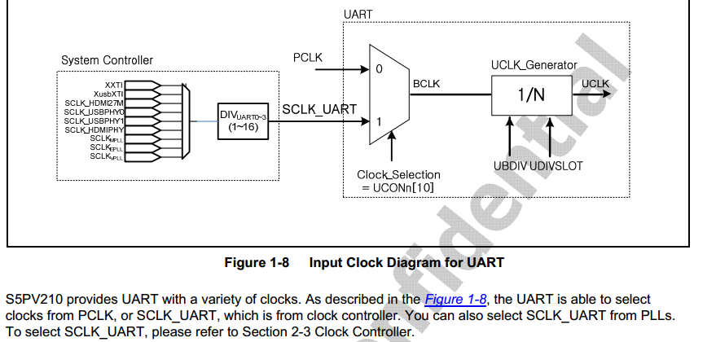

时钟来源是PCLK_PSYS：66.7MHz，也可以在clock controller那里设置为SCLK_UART。然后经过UBDIV和UDIVSLOT分频，得到最终的UCLK时钟。

计算方式：这里我们设置波特率是115200
DIV_VAL = (66.7MHz/(115200x16))-1=36.08-1=35.19
然后，UBRDIVn = 35. x/16 = 0.19 -> x = 3.04 然后查询下表，可知：UDIVSLOTn = 0x0888；

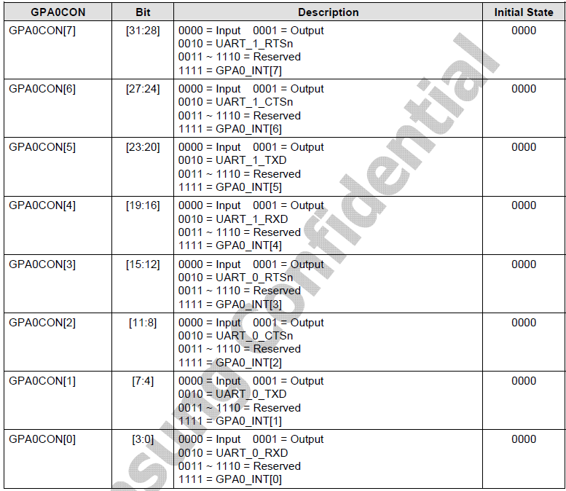

（6）查看原理图，看串口接在哪个GPIO处
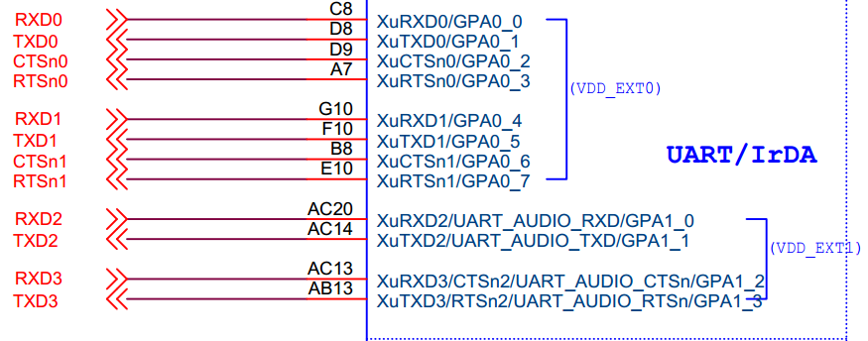

上图可知：我们的串口接在了GPA0_0和GPA0_1处（我们的代码只是设置了UART0）
（7）设置GPIO为UART模式。

GPA0CON（0xE0200000），bit[3:0] = 0b0010 bit[7:4] = 0b0010

（8）关于串口的关键寄存器的设置：ULCON0,UCON0,UMCON0,UFCON0,UTRSTAT0,UTXH0,URXH0，UBRDIV0，UDIVSLOT0九个寄存器
1.ULCON0：设置数据位长度，停止位，奇偶校验位，正常模式/红外线模式。我们设置的值是0x3（选择数据位长度为8，1个ascII码8位）
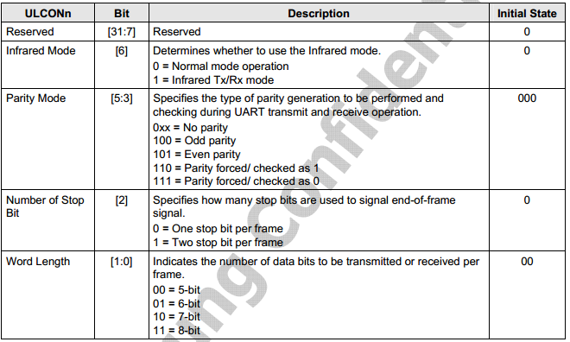

2.UCON0：选择DMA模式，中断模式/轮询模式，红外线模式；选择时钟源。我们设置的值是0x5，选择中断或者轮询模式。

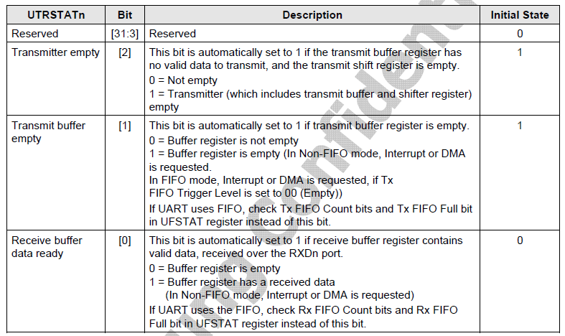

3.UFCON：选择FIFO模式的，我们设置的值是0，不使用FIFO模式。
4.UMCON：选择中断模式，自动流控，FIFO中断水平这些的，我们设置为0，不使用中断，使用轮询方式。
5.UTRSTAT0：通过查看这个寄存器，我们可以知道接收是否接收完和发送是否发送完的，如果第一位是1表示已经接收完，第二位是1表示已经发送完。
6.UTXH0：发送缓存寄存器，要发送什么数据，就往这个寄存器写值就可以了。
7.URXH0：接收缓存寄存器，读取这个寄存器，就可以接收到别人通过串口发过来的信息了
8，9.UBRDIV0和UDIVSLOT0和波特率有关，要根据公式去算的

